2.Pivot vc
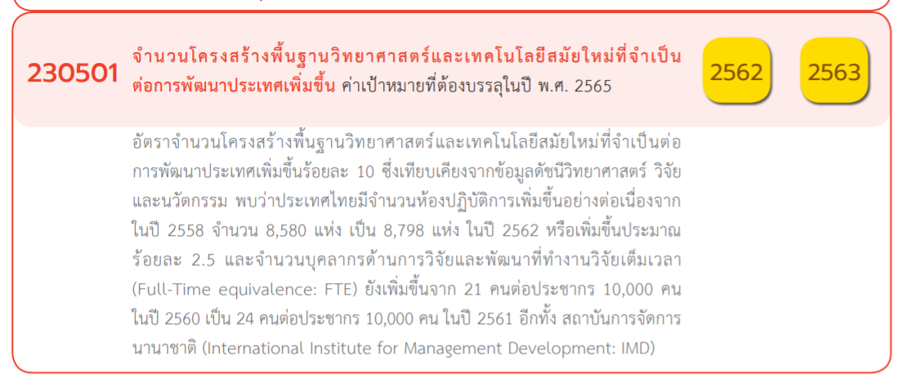
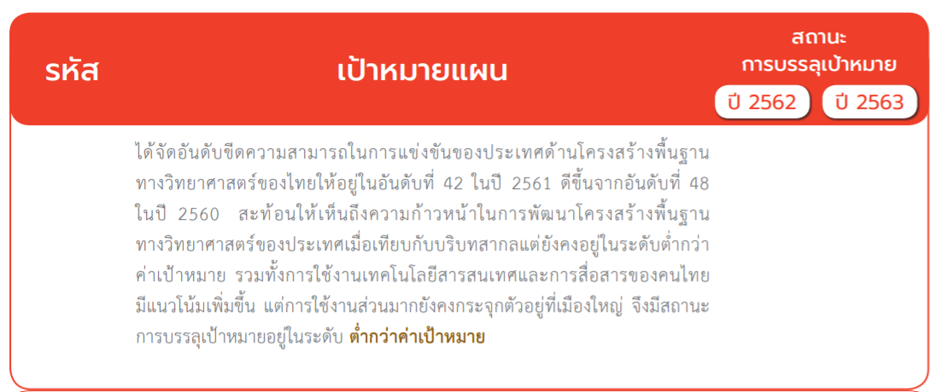
นับจำนวน ของ ชื่อโครงการ / การดำเนินงาน | ป้ายชื่อคอลัมน์
ป้ายชื่อแถว | 2555 | 2560 | 2561 | 2562 | 2563 | 2564 | 2565 | 2566 | ผลรวมทั้งหมด
230501V01 |  |  | 1 | 11 | 18 | 16 | 20 |  | 66
230501F0101 |  |  | 1 | 3 | 5 | 6 | 9 |  | 24
230501F0102 |  |  |  | 4 | 8 | 5 | 7 |  | 24
230501F0103 |  |  |  | 4 | 5 | 5 | 4 |  | 18
230501F0104
230501V02 | 1 |  | 2 | 16 | 20 | 24 | 40 | 5 | 108
230501F0201 |  |  |  | 3 | 3 | 4 | 7 | 1 | 18
230501F0202 |  |  | 1 | 6 | 8 | 10 | 17 | 3 | 45
230501F0203 | 1 |  | 1 | 6 | 7 | 8 | 15 | 1 | 39
230501F0204
230501F0205 |  |  |  | 1 | 2 | 2 | 1 |  | 6
230501V03 |  | 1 | 5 |  | 4 | 7 | 12 | 1 | 30
230501F0301 |  |  | 2 |  |  | 1 | 2 | 1 | 6
230501F0302 |  |  | 1 |  | 1 | 1 | 3 |  | 6
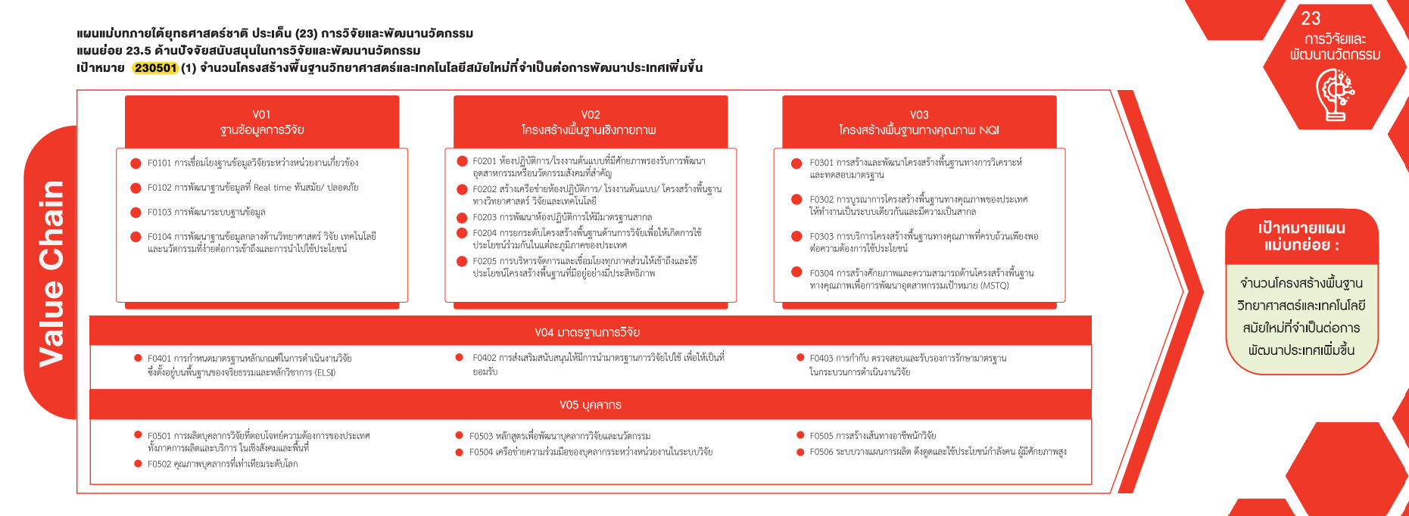
230501F0303
230501F0304 |  | 1 | 2 |  | 3 | 5 | 7 |  | 18
230501V04 |  |  | 2 | 5 | 9 | 6 | 14 |  | 36
230501F0401 |  |  | 2 | 2 | 4 | 3 | 7 |  | 18
230501F0402 |  |  |  | 3 | 5 | 3 | 7 |  | 18
230501F0403
(66 โครงการ )
230501V05 |  |  | 9 | 26 | 41 | 38 | 50 | 4 | 168
(108 โครงการ )
(30 โครงการ )
230501F0501 |  |  | 2 | 6 | 10 | 10 | 13 | 1 | 42
230501F0502 |  |  | 3 | 17 | 27 | 21 | 26 | 2 | 96
230501F0503 |  |  | 1 | 1 | 3 | 2 | 5 |  | 12
(24 โครงการ)
230501F0504 |  |  | 1 |  | 1 | 1 | 3 |  | 6
(18 โครงการ)
(6 โครงการ)
230501F0505 |  |  | 2 | 2 |  | 4 | 3 | 1 | 12
(24 โครงการ)
230501F0506
(45 โครงการ)
(6 โครงการ)
F00 |  |  |  | 2 | 10 | 6 | 6 |  | 24
(18 โครงการ)
(39 โครงการ)
F00 |  |  |  | 2 | 10 | 6 | 6 |  | 24
ผลรวมทั้งหมด | 1 | 1 | 19 | 60 | 102 | 97 | 142 | 10 | 432
(0 โครงการ)
(0 โครงการ)
(0 โครงการ)

(6 โครงการ)
(18 โครงการ)

(36 โครงการ )

(18 โครงการ)
(18 โครงการ)
(0 โครงการ)

(168 โครงการ )

(42 โครงการ)
(12 โครงการ)
(12 โครงการ)
(6 โครงการ)
(0 โครงการ)
(96 โครงการ)

โครงการที่ไม่สอดคล้องกับองค์ประกอบและปัจจัยใดของเป้าหมายแผนแม่บทย่อย
จำนวน 24 โครงการ

